Requisitos
Projeto Exemplo - Requisitos
Voltar

REQUISITOS DA DEMANDA

Requisito | Descrição | Critérios de Aceite

Arquitetura
Projeto Exemplo - Arquitetura
Voltar

ARQUITETURA

EAP
Projeto Exemplo - EAP
Voltar

EAP - Estrutura Analítica do Projeto

Stakeholders
Projeto Exemplo - Stakeholders
Voltar

Mapeamento das Partes Interessadas

Identificação das Partes Interessadas |  |  |  |  |  |  |  | Estratégia de Atuação
NOME DA PARTE INTERESSADA |  |  | PAPEL | INFLUÊNCIA | INTERESSE |  | SITUAÇÃO | GRUPO | TIPO |  | AÇÃO
xxx |  |  | Patrocinador | Alto | Muito |  | Parceria | GERENCIAR DE PERTO | ALIADO |  | BASE DE PODER
yyy |  |  | Patrocinador | Alto | Muito |  | Parceria | GERENCIAR DE PERTO | ALIADO |  | BASE DE PODER
zzz |  |  | Gestor Projeto | Alto | Muito |  | Parceria | GERENCIAR DE PERTO | ALIADO |  | BASE DE PODER
111 |  |  | Gestor Portfólio | Alto | Muito |  | Parceria | GERENCIAR DE PERTO | ALIADO |  | BASE DE PODER
222 |  |  | Equipe Projeto | Alto | Muito |  | Parceria | GERENCIAR DE PERTO | ALIADO |  | BASE DE PODER
333 |  |  | Equipe Projeto | Alto | Muito |  | Parceria | GERENCIAR DE PERTO | ALIADO |  | BASE DE PODER
444 |  |  | Equipe Projeto | Alto | Pouco |  | Conflito | MANTER SATISFEITO | BLOQUEADOR |  | ISOLE E NEGOCIE
555 |  |  | Equipe Projeto | Baixo | Muito |  | Parceria | MANTER INFORMADO | MEMBRO DA REDE |  | CONSTRUIR REDE
666 |  |  | Equipe Projeto | Baixo | Muito |  | Parceria | MANTER INFORMADO | MEMBRO DA REDE |  | CONSTRUIR REDE

BAIXO GRAU DE INFLUÊNCIA NO PROJETO ALTO | MANTER SATISFEITO | GERENCIAR DE PERTO |  |  |  | BAIXO GRAU DE INFLUÊNCIA NO PROJETO ALTO | ALIADO |  |  | ISOLE E NEGOCIE
 | 1 | 6 |  |  |  |  | 6 |  |  | 1

 | MANTER INFORMADO | APENAS MONITORE |  |  |  |  | MEMBRO DA REDE |  |  | NEGOCIE
 | 2 | 0 |  |  |  |  | 2 |  |  | 0

 | BAIXO INTERESSE NO PROJETO ALTO |  |  |  |  |  | BAIXO INTERESSE NO PROJETO ALTO

Equipe
Projeto Exemplo - Equipe do Projeto
Voltar

EQUIPE DO PROJETO

CONTATOS
Nome | Área | Telefone 1 | Telefone 2 | E-Mail
Setor 1

Setor 2

Setor 3

Setor 4

Setor 5

Comunicação
Projeto Exemplo - Comunicação
Voltar

MAPA DAS COMUNICAÇÕES
ID | Evento | Frequênica | Objetivo | Forma | Resultado | RESPONSÁVEL | ENVOLVIDOS
1
2
3
5
6
7
8
9
10

Riscos|Problemas
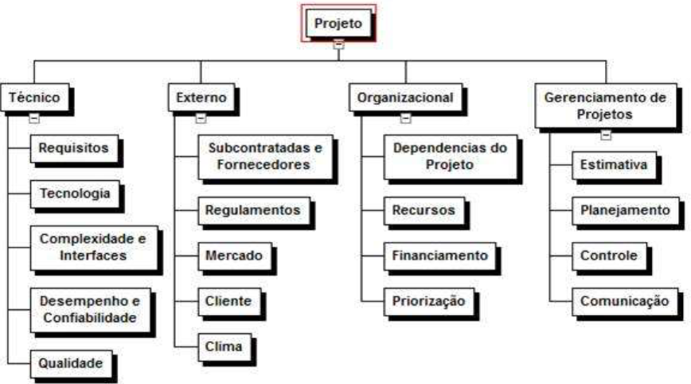
Projeto Exemplo - Riscos e Problemas
Voltar
Voltar

LISTA DE RISCOS DO PROJETO

RISCOS POR PACOTE DE TRABALHO
ID | Origem | Status | Fase | Tipo | Categ. | Criação | Encerramento | Riscos (Ameaças / Oportunidades) | Exposição ao risco | Prob. | Imp. | Critic. | Açao | Resposta | Responsável
1 |  |  |  |  |  |  |  |  |  |  |  | 0%
2 |  |  |  |  |  |  |  |  |  |  |  | 0%
3 |  |  |  |  |  |  |  |  |  |  |  | 0%
4 |  |  |  |  |  |  |  |  |  |  |  | 0%
5 |  |  |  |  |  |  |  |  |  |  |  | 0%

Lições
Projeto Exemplo - Lições Aprendidas
Voltar
Voltar

LIÇÕES APRENDIDAS

ID | Fase | Data | Descrição
1
2
3
4
5
6
7
8
9
10

